Лист1
Название | Ссылка | Объем | Интерфейс | Размеры (ШхДхТ) | Срок службы | Гарантийный срок | Тип средства | Текстура | Тип кожи | Эффект | SPF-фактор | Особенности | Активные ингредиенты | Состав | ReadyBoost | Защита паролем | Аппаратное шифрование данных | Сжатие данных | Резервное копирование данных | Выдвижной разъем | Индикатор передачи данных | Защита от перезаписи | Водонепроницаемый корпус | Ширина | Длина | Толщина | Скорость чтения | Скорость записи | Скорость чтения данных | Материал корпуса | Тип стабилизатора | Активная мощность | Тип входного напряжения | Входное рабочее напряжение | Точность стабилизации | Выходное напряжение | Скорость стабилизации | Время отклика | КПД | Входная частота | Форма выходного сигнала | Защита | Размещение | Тип охлаждения | Отображение информации | Штепсельная вилка | Выходные розетки | Класс защиты | Влажность окружающей среды | Рабочая температура | Габариты, ШхВхГ | Масса

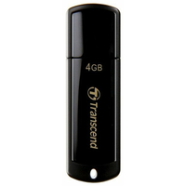
USB Накопитель Transcend JetFlash 2.0 TS4GJF350 4GB | https://market.yandex.kz/product--fleshka-transcend-jetflash-350-4gb/7773670/spec | 4 ГБ | USB 2.0 | 18x60x8 мм | 3 г. | 36 мес.


BB крем Aspasia 4U SPF 50+/PA+++ 50ml | https://market.yandex.kz/product--aspasia-bb-krem-4u-special-solution-spf-50-50-ml/651630186/spec | 50 мл |  |  |  |  | BB крем | кремовая | для всех типов, жирная, комбинированная, сухая, нормальная, чувствительная | матирование, омоложение, отбеливание, увлажнение, защита от солнца | SPF 50 | антивозрастной | глицерин | очищенная вода, цетил этилгексаноат, диоксид титана, глицерин, минеральные масла, циклопентасилоксан, пэг/ппг-10/1 диметикон, сорбитансесквиолеат, пчелиный воск, хлорид натрия, диметикон/метилметикона кроссполимер, оксид цинка, триэтоксикаприлилсилан, феноксиэтанол, каприлил гликоль, экстракт риса, экстракт сосновой хвои, экстракт цветов лотоса, аллантоин, аденозин, дисодиум ЭДТА, желтый оксид железа, красный оксид железа, черный оксид железа, отдушка

USB Накопитель Transcend JetFlash 2.0 TS4GJF350 4GB | https://market.yandex.kz/product--fleshka-transcend-jetflash-350-4gb/7773670/spec | 4 ГБ | USB 2.0 | 18x60x8 мм | 3 г. | 36 мес.

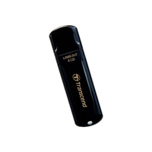
USB Накопитель Transcend JetFlash 3.0 TS8GJF700 8GB | https://market.yandex.kz/product--fleshka-transcend-jetflash-700/6934610/spec |  | USB 3.0 |  |  |  |  |  |  |  |  |  |  |  | нет | нет | нет | нет | нет | нет | есть | нет | нет | 19 мм | 62 мм | 9 мм

USB Накопитель Transcend JetFlash 2.0 TS4GJF350 4GB | https://market.yandex.kz/product--fleshka-transcend-jetflash-350-4gb/7773670/spec | 4 ГБ | USB 2.0 | 18x60x8 мм | 3 г. | 36 мес.

USB Накопитель Transcend JetFlash 2.0 TS4GJF350 4GB | https://market.yandex.kz/product--fleshka-transcend-jetflash-350-4gb/7773670/spec | 4 ГБ | USB 2.0 | 18x60x8 мм | 3 г. | 36 мес.

USB Накопитель Transcend JetFlash 2.0 TS4GJF350 4GB | https://market.yandex.kz/product--fleshka-transcend-jetflash-350-4gb/7773670/spec | 4 ГБ | USB 2.0 | 18x60x8 мм | 3 г. | 36 мес.

USB Накопитель Transcend JetFlash 3.0 TS8GJF700 8GB | https://market.yandex.kz/product--fleshka-transcend-jetflash-700/6934610/spec |  | USB 3.0 |  |  |  |  |  |  |  |  |  |  |  | нет | нет | нет | нет | нет | нет | есть | нет | нет | 19 мм | 62 мм | 9 мм

USB Накопитель Transcend JetFlash 2.0 TS4GJF350 4GB | https://market.yandex.kz/product--fleshka-transcend-jetflash-350-4gb/7773670/spec | 4 ГБ | USB 2.0 | 18x60x8 мм | 3 г. | 36 мес.

USB Накопитель Transcend JetFlash 2.0 TS4GJF350 4GB | https://market.yandex.kz/product--fleshka-transcend-jetflash-350-4gb/7773670/spec | 4 ГБ | USB 2.0 | 18x60x8 мм | 3 г. | 36 мес.

USB Накопитель Transcend JetFlash 3.0 TS8GJF700 8GB | https://market.yandex.kz/product--fleshka-transcend-jetflash-700/6934610/spec |  | USB 3.0 |  |  |  |  |  |  |  |  |  |  |  | нет | нет | нет | нет | нет | нет | есть | нет | нет | 19 мм | 62 мм | 9 мм

USB Накопитель Transcend JetFlash 3.0 TS16GJF700 16GB | https://market.yandex.kz/product--fleshka-transcend-jetflash-700-16gb/6934613/spec | 16 ГБ | USB 3.0 | 19x62x9 мм | 3 г. | 12 мес. |  |  |  |  |  |  |  |  |  |  |  |  |  |  | есть |  |  |  |  |  | 75 МБ/с | 12 МБ/с

USB Накопитель Transcend JetDrive Go300S 32GB 3.1 lightning Silver | https://market.yandex.kz/product--fleshka-transcend-jetdrive-go-300s/13620153/spec |  | USB 3.1/Lightning |  |  |  |  |  |  |  |  |  |  |  | нет |  | нет |  | есть | нет |  | нет | нет | 20 мм | 57 мм | 8 мм |  |  | 130 МБ/с | металл

USB Накопитель Transcend JetDrive Go500G 32GB 3.1 lightning Gold | https://market.yandex.kz/product--fleshka-transcend-jetdrive-go-500g/13620162/spec |  | USB 3.1/Lightning |  |  |  |  |  |  |  |  |  |  |  | нет |  | нет |  | есть | нет |  | нет | нет | 14 мм | 37 мм | 9 мм |  |  | 130 МБ/с | металл

USB Накопитель Transcend JetDrive Go500G 32GB 3.1 lightning Silver | https://market.yandex.kz/product--fleshka-transcend-jetdrive-go-500s/13620161/spec |  | USB 3.1/Lightning |  |  |  |  |  |  |  |  |  |  |  | нет |  | нет |  | есть | нет |  | нет | нет | 14 мм | 37 мм | 9 мм |  |  | 130 МБ/с | металл

USB Накопитель Transcend JetFlash 2.0 TS4GJF350 4GB | https://market.yandex.kz/product--fleshka-transcend-jetflash-350-4gb/7773670/spec | 4 ГБ | USB 2.0 | 18x60x8 мм | 3 г. | 36 мес.

USB Накопитель Transcend JetFlash 3.0 TS8GJF700 8GB | https://market.yandex.kz/product--fleshka-transcend-jetflash-700/6934610/spec |  | USB 3.0 |  |  |  |  |  |  |  |  |  |  |  | нет | нет | нет | нет | нет | нет | есть | нет | нет | 19 мм | 62 мм | 9 мм

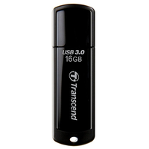
USB Накопитель Transcend JetFlash 3.0 TS16GJF700 16GB | https://market.yandex.kz/product--fleshka-transcend-jetflash-700-16gb/6934613/spec | 16 ГБ | USB 3.0 | 19x62x9 мм | 3 г. | 12 мес. |  |  |  |  |  |  |  |  |  |  |  |  |  |  | есть |  |  |  |  |  | 75 МБ/с | 12 МБ/с

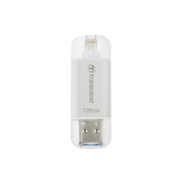
USB Накопитель Transcend JetDrive Go300S 32GB 3.1 lightning Silver | https://market.yandex.kz/product--fleshka-transcend-jetdrive-go-300s/13620153/spec |  | USB 3.1/Lightning |  |  |  |  |  |  |  |  |  |  |  | нет |  | нет |  | есть | нет |  | нет | нет | 20 мм | 57 мм | 8 мм |  |  | 130 МБ/с | металл

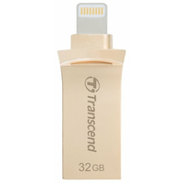
USB Накопитель Transcend JetDrive Go500G 32GB 3.1 lightning Gold | https://market.yandex.kz/product--fleshka-transcend-jetdrive-go-500g/13620162/spec |  | USB 3.1/Lightning |  |  |  |  |  |  |  |  |  |  |  | нет |  | нет |  | есть | нет |  | нет | нет | 14 мм | 37 мм | 9 мм |  |  | 130 МБ/с | металл

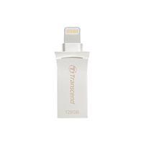
USB Накопитель Transcend JetDrive Go500G 32GB 3.1 lightning Silver | https://market.yandex.kz/product--fleshka-transcend-jetdrive-go-500s/13620161/spec |  | USB 3.1/Lightning |  |  |  |  |  |  |  |  |  |  |  | нет |  | нет |  | есть | нет |  | нет | нет | 14 мм | 37 мм | 9 мм |  |  | 130 МБ/с | металл

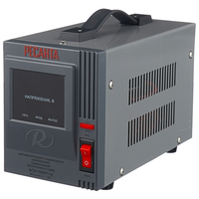
Стабилизатор Ресанта АСН-1000/1-Ц | https://market.yandex.kz/product--stabilizator-napriazheniia-odnofaznyi-resanta-ach-1000-1-ts-1-kvt/12718909/spec |  |  |  | 365 дн. | 2 г. |  |  |  |  |  |  |  |  |  |  |  |  |  |  |  |  |  |  |  |  |  |  |  |  | релейный | 1 кВт | однофазное (220 В) | 140-260 В | 8% | 202-238 В | 35 В/с | 7 мс | 97% | 50-60 Гц | синусоида без искажений | от короткого замыкания, от перегрева, от повышенного напряжения, от помех | напольное | естественное | цифровая индикация (вольтметр отображает входное и выходное напряжения) | есть | 1 | IP20 | 80% (макс.) | 0 °C – 45 °C | 140х170х237 мм | 3.5 кг

